03.Ansible利用ガイドラインITA追加ルール)
 | Ansible利用ガイドライン(ITA追加ルール)
No. | 項目 | 該当モード |  |  | ITA取り込み可能例 | ITA取り込み不可例 | ルールに準拠しない場合の影響機能 | 影響現象 | エラー表示例
 |  | Legacy | Role | Pioneer
{{ VAR_※※※ }}
半角スペース
128Byte以内
半角大文字
半角スペース
ユーザ定義
1 | 変数を使用する際、playbook内の変数を以下とする。 ※ユーザ定義範囲の記載ルールはAnsibleルールに準ずる | ○ | ○ | ○ | - name: ファイル内容確認 command: cat /tmp/{{ VAR_SAMPLE }} | ・"{{"または"}}" と変数名の間に「半角スペース」がない command: cat /tmp/{{VAR_SAMPLE }} command: cat /tmp/{{ VAR_SAMPLE}} ・"{{"または"}}" と変数名の間の「半角スペース」が2個以上ある command: cat /tmp/{{ VAR_SAMPLE }} command: cat /tmp/{{ VAR_SAMPLE }} ・接頭文字(VAR_)が小文字になっている command: cat /tmp/{{ var_SAMPLE }} ・接頭文字(VAR_)の「_」がない command: cat /tmp/{{ VARSAMPLE }} ・変数名が129文字以上ある | 代入値管理 | ・登録の場合 Movementを選択しても変数名に候補として表示しません。 作業実行時に変数未定義のエラーとなります。 ・更新の場合 (代入値管理登録後にITA追加ルール外の記載のplaybookに更新した場合) 変数名に「ID変換失敗(n)」(※nは登録時の管理番号)と表示します。 作業実行時に変数未定義のエラーとなります。
2 | ITAWebUI上のテンプレート管理メニューでテンプレート素材を登録をする際、 テンプレート埋込変数名の接頭文字をTPF_とし、TPF_を含め128Byte以内とする。 | ○ | × | × |  | TPE_SAMPLE | テンプレート管理 | 登録画面でバリデーションチェックを行っているので、ITA追加ルールに準拠しないテンプレート埋込変数名は登録できません。 | 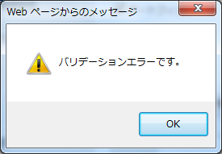
{{ TPF_※※※ }}
半角スペース
128Byte以内
半角大文字
半角スペース
ユーザ定義
3 | アップロードしたテンプレート素材をplaybook内で指定する場合は、playbook内の変数を以下とする。 ※ユーザ定義範囲の記載ルールはAnsibleルールに準ずる | ○ | × | × | - name: ファイル配置 template: src={{ TPF_SAMPLE }} dest=/tmp/SAMPLE.txt | ・"{{"または"}}" と変数名の間に「半角スペース」がない template: src={{TPF_SAMPLE }} dest=/tmp/SAMPLE.txt template: src={{ TPF_SAMPLE}} dest=/tmp/SAMPLE.txt ・"{{"または"}}" と変数名の間の「半角スペース」が2個以上ある template: src={{ TPF_SAMPLE }} dest=/tmp/SAMPLE.txt ・接頭文字(TPF_)が小文字になっている template: src={{ tpf_SAMPLE }} dest=/tmp/SAMPLE.txt ・接頭文字(TPF_)の「_」がない template: src={{ TPFSAMPLE }} dest=/tmp/SAMPLE.txt ・変数名が129文字以上ある | テンプレート管理 | 登録したテンプレート素材への置換が行われません。
4 | tasksディレクトリ内のplaybookやtemplatesディレクトリ内のテキストファイルで使用する変数は、 defaultsディレクトリ内のmain.ymlに定義する。 ※具体値は必須ではない | × | ○ | × | 【tasks/main.yml】 - name: テンプレートファイル内容確認 command: cat /tmp/{{ VAR_SAMPLE_01 }} command: cat /tmp/{{ VAR_SAMPLE_02 }} command: cat /tmp/{{ VAR_SAMPLE_03 }} 【defaults/main.yml】 VAR_SAMPLE_01: SAMPLE_01.txt VAR_SAMPLE_02: VAR_SAMPLE_03: SAMPLE_03.txt | 【tasks/main.yml】 - name: テンプレートファイル内容確認 command: cat /tmp/{{ VAR_SAMPLE_01 }} command: cat /tmp/{{ VAR_SAMPLE_02 }} command: cat /tmp/{{ VAR_SAMPLE_03 }} 【defaults/main.yml】 VAR_SAMPLE_02: VAR_SAMPLE_03: SAMPLE_03.txt | ロールパッケージ管理 | 事前アップロード時に警告を表示します。 | 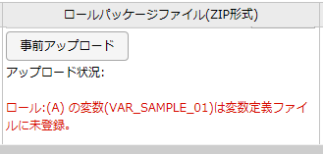
5 | ITAWebUI上のグローバル変数管理メニューでグローバル変数を登録する際、 グローバル変数名の接頭文字をGBL_とし、GBL_を含め128Byte以内とする。 | ○ | ○ | ○ |  | GBL_SAMPLE | グローバル変数管理 | 登録画面でバリデーションチェックを行っているので、ITA追加ルールに準拠しないグローバル変数名は登録できません。
{{ GBL_※※※ }}
半角スペース
128Byte以内
ユーザ定義
半角大文字
半角スペース
6 | グローバル変数を使用する際、playbook内の変数を以下とする。 ※ユーザ定義範囲の記載ルールはAnsibleルールに準ずる | ○ | ○ | ○ | - name: ファイル内容確認 command: cat /tmp/{{ GBL_SAMPLE }} | ・接頭文字(GBL_)が小文字になっている command: cat /tmp/{{ gbl_SAMPLE }} ・接頭文字(GBL_)の「_」がない command: cat /tmp/{{ GBLSAMPLE }} ・変数名が129文字以上ある | グローバル変数管理 | 作業実行時にグローバル変数の置換が行われないためエラーとなります。 | ・接頭文字(GBL_)がルールに準拠してない場合 ・変数名が129文字以上ある場合
7 | ロールパッケージファイルに含むplaybookでグローバル変数を使用する場合、アップロードする前にグローバル変数を登録する。 | × | ○ | × | ロールパッケージを登録する前にグローバル変数を登録している | ロールパッケージを登録する前にグローバル変数を登録していない | ロールパッケージ管理 | 事前アップロード時に警告を表示します。 | 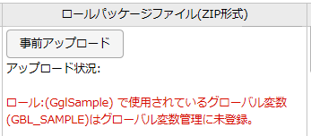
8 | ITAWebUI上のファイル管理メニューでファイル埋込変数を登録する際、 ファイル埋込変数名の接頭文字をCPF_とし、CPF_を含め128Byte以内とする。 | ○ | ○ | × |  | CPF_SAMPLE | ファイル管理 | 登録画面でバリデーションチェックを行っているので、ITA追加ルールに準拠しないファイル埋込変数名は登録できません。
{{ CPF_※※※ }}
半角スペース
128Byte以内
ユーザ定義
半角大文字
半角スペース
9 | ファイル埋込変数を使用する際、playbook内の変数を以下とする。 ※ユーザ定義範囲の記載ルールはAnsibleルールに準ずる | ○ | ○ | × | - name: ファイル配置 copy: src={{ CPF_SAMPLE }} dest=/tmp/SAMPLE.txt | ・"{{"または"}}" と変数名の間に「半角スペース」がない copy: src={{CPF_SAMPLE }} dest=/tmp/SAMPLE.txt copy: src={{ CPF_SAMPLE}} dest=/tmp/SAMPLE.txt ・"{{"または"}}" と変数名の間の「半角スペース」が2個以上ある copy: src={{ CPF_SAMPLE }} dest=/tmp/SAMPLE.txt ・接頭文字(TPF_)が小文字になっている copy: src={{ cpf_SAMPLE }} dest=/tmp/SAMPLE.txt ・接頭文字(CPF_)の「_」がない copy: src={{ CPFSAMPLE }} dest=/tmp/SAMPLE.txt ・変数名が129文字以上ある | ファイル管理 | 作業実行時にファイル埋込変数の置換が行われないためエラーとなります。 | ・括弧と変数名の間の半角スペース、または接頭文字(CPF_)がルールに準じていない場合 ・変数名が129文字以上ある場合
10 | ロールパッケージファイルに含むplaybookでファイル埋込変数を使用する場合、アップロードする前にファイル埋込変数を登録する。 | × | ○ | × | ロールパッケージを登録する前にファイル埋込変数を登録している | ロールパッケージを登録する前にファイル埋込変数を登録しいていない | ロールパッケージ管理 | 事前アップロード時に警告を表示します。 | 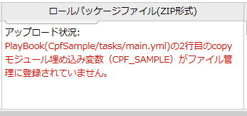
11 | Ansible-LegacyRoleコンソールでアップロードするロールパッケージファイルは 「roles」のある階層のディレクトリをzipにて圧縮したもの(右記記載例参照)を用意する。 | × | ○ | × | 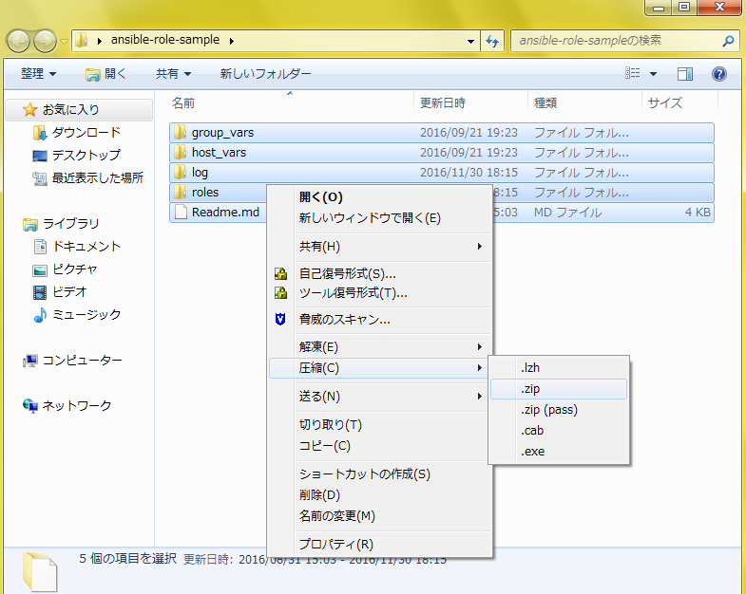 | ・rolesディレクトリがない xxxxx/A/tasks/main.yml xxxxx/A/defaults/main.yml | ロールパッケージ管理 | 事前アップロード時に警告を表示します。 | 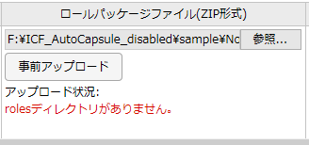
12 | 各ロールのデフォルト変数定義ファイルで配列変数を定義する際の注意事項 ・単一ロールパッケージ ロールを跨って同じ変数名を使用しているが配列変数のメンバー変数の定義が違う際。 ロールを跨って同じ変数名を使用しているが配列変数と一般の変数が混在している際。 =>アップロード時にエラーとなります。 ・全ロールパッケージ ロールパッケージを跨って同一変数名を使用しているが配列変数のメンバー変数の定義が違う際。 ロールパッケージを跨って同一変数名を使用しているが配列変数と一般の変数が混在している際。 =>代入値管理に変数名が表示されません。 | × | ○ | × | 別シート【配列変数を定義する際の注意事項】参照 | 別シート【配列変数を定義する際の注意事項】参照 | ・単一ロールパッケージ ロールパッケージ管理 ・全ロールパッケージ 代入値管理 | ・単一ロールパッケージ ロールパッケージを登録できません。 ・全ロールパッケージ 配列変数に値を設定できません。 ロールパッケージに定義されている値で実行します。 | 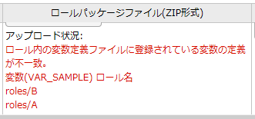 ・単一ロールパッケージ ・全ロールパッケージ
13 | ・配列変数を使用する際は、defaultsディレクトリのmain.ymlに右記記載例を参考に記入する ※最低1行は定義必須 | × | ○ | × | 【defaults/main.yml】 VAR_01: - { VAR_SAMPLE_01: "001" , VAR_SAMPLE_02: "002" } - { VAR_SAMPLE_01: "101" , VAR_SAMPLE_02: "102" } | 【defaults/main.yml】 VAR_01: | 代入値管理 | 配列変数として認識されないので、メンバー変数に値を設定することができません。 作業実行時にメンバー変数未定義のエラーとなります。
14 | 構築コードの基本書式におけるインデントは２倍数で調整する | ○ | ○ | ○ | -△name: サービススクリプト配置 △△template: △△△△src: "{{ item.src }}" △△△△dest: "{{ item.dest }}" ～略～ △:半角スペース | ・インデントが２倍数になっていない -△name: サービススクリプト配置 △△template: △△△src: "{{ item.src }}" △△△dest: "{{ item.dest }}" ～略～ △:半角スペース | 作業実行 | 作業実行時に想定外エラーとなります。

